상품제안서
애니원 소화기390g+4in1 비상탈출 키트 | 상품코드: S47292

 |  |  |  |  |  |  | 02-713-8555 | www.synergygift.co.kr
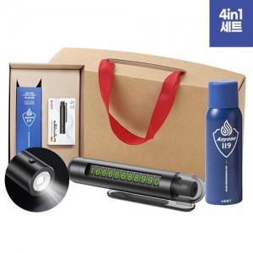 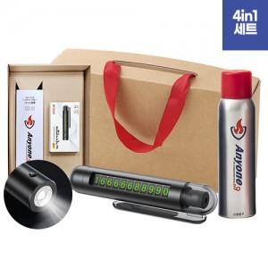 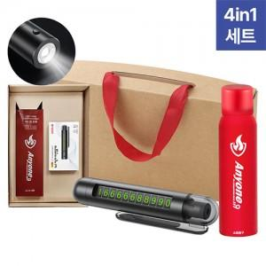

【상세/제작정보】 | <p><span style="font-size: 14pt;">※ 소화기, 비상키트 인쇄 2p 기준</span></p><p><span style="font-size: 14pt;">&nbsp;(100개 이상 소화기 레이저인쇄 무료, 키트만 비용 발생)</span></p>

【인쇄/포장옵션】 | 레이저, DTF필름전사 / 포장지포장

【공급단가】 | 수량 | 20~ | 100~ | 300~ | 500~ | 1,000~
*VAT별도 | 390g | 22,980원 | 22,260원 | 21,170원 | 20,630원 | 20,270원
 | 450g 실버 | 24,000원 | 23,240원 | 22,110원 | 21,540원 | 21,160원
 | 450g 레드 | 24,000원 | 23,240원 | 22,110원 | 21,540원 | 21,160원
 | 505g | 25,520원 | 24,720원 | 23,510원 | 22,910원 | 22,510원

【상품 URL】 | https://www.synergygift.co.kr:443/src/goods_detail.php?gdno=47292

